Лист2
Видалення товару з корзини
1 Таблиця прийняття рішень - логування на сайті в особистому кабінеті
Coditions | 1 | 2 | 3 | 4
Valid email | 1 | 1 | 0 | 0
Valid password | 1 | 0 | 1 | 0
Not valid email | 0 | 0 | 1 | 1
Not valid password | 0 | 1 | 0 | 1
Action
Successfully registration | 1 | 0 | 0 | 0
Unsuccessfully registration | 0 | 1 | 1 | 1

2 Таблиця прийняття рішень - логування на сайті в особистому кабінеті
Coditions | 1 | 2 | 3 | 4 | 5 | 6 | 7 | 8
Valid name | 1 | 1 | 1 | 1 | 0 | 0 | 0 | 0
Valid password | 1 | 0 | 1 | 0 | 0 | 1 | 0 | 1
Valid phone number | 1 | 0 | 0 | 1 | 0 | 1 | 1 | 0
Not valid name | 0 | 0 | 0 | 0 | 1 | 1 | 1 | 1
Not valid password | 0 | 1 | 0 | 1 | 1 | 0 | 1 | 0
Not valid phone number | 0 | 0 | 1 | 0 | 1 | 0 | 0 | 1
Action
Successfully registration | 1 | 0 | 0 | 0 | 0 | 0 | 0 | 0
Unsuccessfully registration | 0 | 1 | 1 | 1 | 1 | 1 | 1 | 1

3 Таблиця прийняття рішень - Оформлення замовлення товару
Coditions | 1 | 2 | 3 | 4
To buy available product | 1 | 1 | 0 | 0
To buy product in available quantity | 1 | 0 | 1 | 0
To buy not available product | 0 | 0 | 1 | 1
To buy product in not available quantity | 0 | 1 | 0 | 1
Action
Successfully order | 1 | 0 | 0 | 0
Unsuccessfully order | 0 | 1 | 1 | 1

State-transition diagram

Log in by email
 |  | Press "Personal account" |  |  | Press "Entrance to the personal account"
Log in
Open website

1st
try
2nd
try
3rd
try
4rd
try
...........
try
 |  |  |  | Email is not ok |  | Email is not ok |  | Email is not ok |  | Email is not ok
 |  | Open browser
Start

Access to acount
 |  |  |  |  |  | Email is ok |  | Email is ok | Email is ok |  | Email is ok
 |  |  |  | Email is ok

Use - case diagram

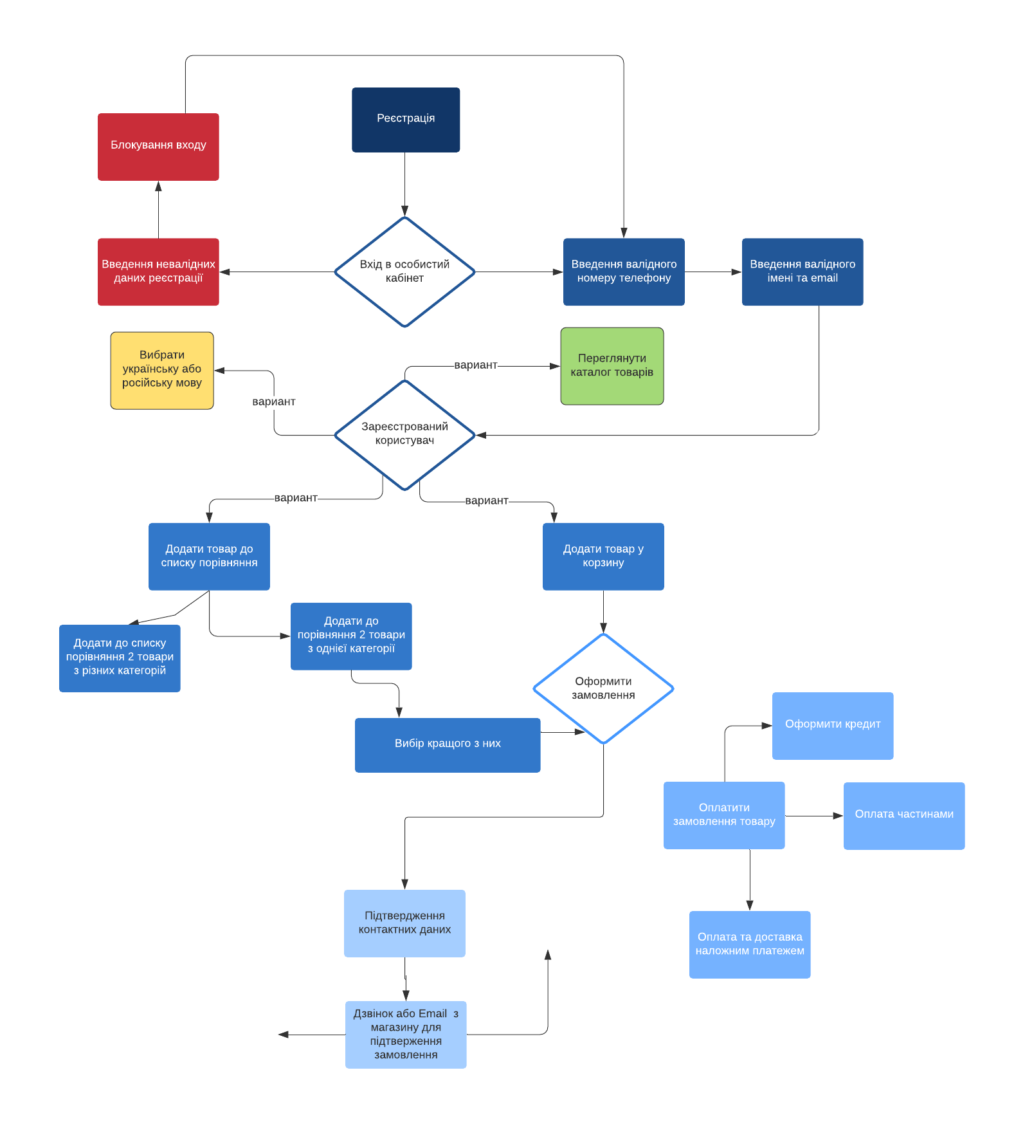

Registration

Locking the entrance

Entrance to the personal account
Enter an invalid name
Enter an invalid email
Enter a valid email

View the product catalog
Сhange the language to Ukrainian or Russian

variant

Registered user
variant

variant
variant

Removing the product from the cart
Add the product to the comparison list
Add the product to the cart

Add to the comparison list 2 products of the same categories

Add to the comparison list 2 products of different categories
Macking an order

Apply for a loan

Сhoosing the best one product

Неможливо порівняти
Impossible
to compare

Pay for the order of goods
Payment in installments

Сonfirmation of contact details
Order confirmation

Payment by cash on delivery

Order cancellation
Сall or email from the store to confirm the order

